workspace.jsonc
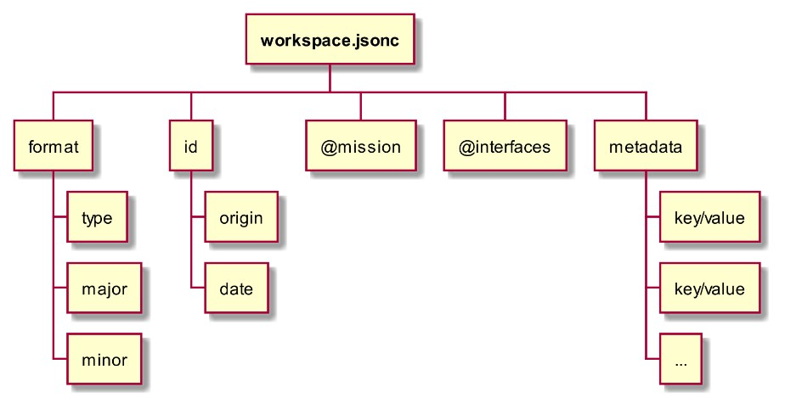
Dénomination |  | Opt. | Description | Modifiable | Affichable | Dépendance | Paramètres | Fichier
format |  |  | Contient les entiers majeur/mineur qui définit le format du WORKSPACE.
 | type |  | Renseigne le type de WORKSPACE en question. Doit être « STONES ». | NON | NON
 | major |  | Numéro majeur décrivant la version du format utilisé par ce WORKSPACE | NON | NON
 | minor |  | Numéro mineur décrivant la version du format utilisé par ce WORKSPACE. | NON | NON
id |  |  | Contient l’origine (string) et la date (ISO)
 | origin |  | Valeur laissée libre. Doit être un STRING. | NON | NON
 | date |  | Valeur laissée libre. Doit être au format ISO YYYY-MM-DDTHH:mm:ssZ | NON | NON
@mission |  |  | Contient l’adresse relative au WORKSPACE vers le fichier mission.jsonc | NON | NON
@interfaces |  |  | Contient l’adresse relative au WORKSPACE vers le fichier interfaces.jsonc | NON | NON
metadata |  | X | Tableau contenant des objets clef/valeur supplémentaires. | NON | NON

interfaces.jsonc
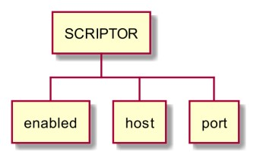
Dénomination |  |  |  |  |  |  | Opt. | Description | Modifiable | Affichable | Dépendance | Paramètres | Fichier
SCRIPTOR
 | enabled |  |  |  |  |  |  | Indique si l’interface SCRIPTOR doit être rendue disponible. | OUI | OUI
 | host |  |  |  |  |  | X | Hostname ou Adresse IP du PC SCRIPTOR. | NON | NON
 | port |  |  |  |  |  | X | Port du PC SCRIPTOR | NON | NON | OUI | dates/t0, dates/test_span/start | mission.jsonc
SG_TPS
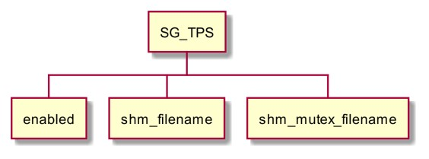
 | enabled |  |  |  |  |  |  | Indique si le simulateur doit se synchroniser avec le SG_TPS. | OUI | OUI
 | shm_filename |  |  |  |  |  | X | Nom du fichier utilisé pour la communication interprocess avec l’AGENT. | NON | NON
 | shm_mutex_filename |  |  |  |  |  | X | Nom du mutex utilisé pour la communication interprocess avec l’AGENT.
EIR
 | enabled |  |  |  |  |  |  | Indique si les liaisons EIR doivent globalement être activées ou non. | OUI | OUI
 | interfaces |  |  |  |  |  |  | Liste des interfaces EIR disponibles
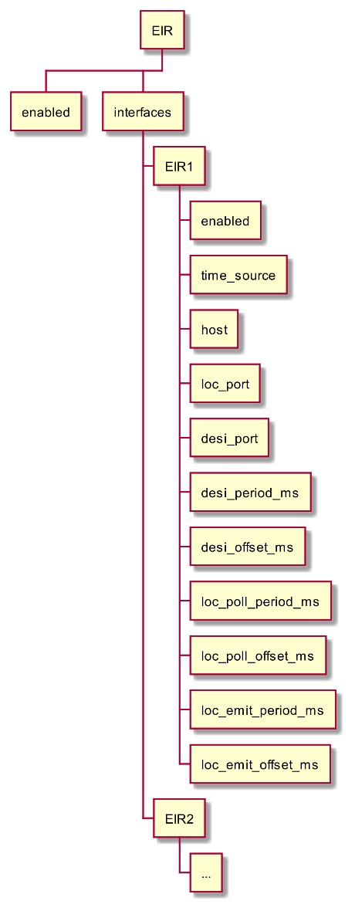
 |  | EIRx |  |  |  |  |  | Une interface EIR configurée et identifiée par le nom EIRX (ex : EIR3)
 |  |  | enabled |  |  |  |  | Indique si la liaison EIRX doit être activée ou non | OUI | OUI
 |  |  | time_source |  |  |  | X | Indique si la synchronisation doit être faite sur le TU LOCAL (« local ») ou bien le TU CENTRAL (« central ») | OUI | OUI
 |  |  | host |  |  |  |  | hostname ou adresse IP du logiciel EIR auquel la liaison EIRX doit se connecter | NON | NON
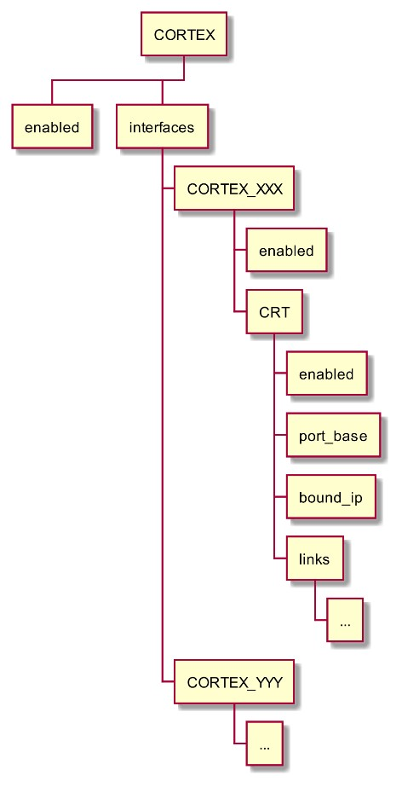
 |  |  | loc_port |  |  |  |  | numéro de port à utiliser pour émettre les paquets LOC vers le logiciel EIR | NON | NON
 |  |  | desi_port |  |  |  |  | numéro de port de réception des paquets DESI en provenance du logiciel EIR | NON | NON
 |  |  | desi_period_ms |  |  |  | X | période (alignée sur une seconde ronde) de lecture des paquets DESI | NON | NON
 |  |  | desi_offset_ms |  |  |  | X | décalage au sein de la période pour la lecture des paquets DESI | NON | NON
 |  |  | loc_poll_period_ms |  |  |  | X | période (alignée sur une seconde ronde) de préparation des paquets LOC | NON | NON
 |  |  | loc_poll_offset_ms |  |  |  | X | décalage au sein d’une période pour la préparation des paquets LOC | NON | NON
 |  |  | loc_emit_period_ms |  |  |  | X | période (alignée sur une seconde ronde) d’émission des paquets LOC | NON | NON
 |  |  | loc_emit_offset_ms |  |  |  | X | décalage au sein d’une période pour l’émission des paquets LOC | NON | NON
CORTEX
 | enabled |  |  |  |  |  |  | Indique si les liens CORTEX sont, dans leur totalité, activables (TRUE) ou désactivés (FALSE). | OUI | OUI
 | interfaces |  |  |  |  |  |  | Liste des interfaces CORTEX configurées.
 |  | CORTEX_XXX |  |  |  |  |  | Exemple d’une interface CORTEX dénommée « CORTEX_XXX »
 |  |  | enabled |  |  |  |  | Indique si l’interface CORTEX associée est activée ou non. | OUI | OUI
 |  |  | CRT |  |  |  |  | Liste les propriétés des interfaces CORTEX associées à l’équipement CRT de la station TM.
 |  |  |  | enabled |  |  |  | Indique si les liens CORTEX de l’équipement CRT sont activés ou non. | OUI | OUI
 |  |  |  | port_base |  |  |  | Indique un port de base (exemple : 3000) à partir duquel les ports de chaque lien sont déterminés. | NON | NON
 |  |  |  | bound_ip |  |  |  | Indique le hostname ou l’IP sur laquelle l’écoute doit être faite pour chaque lien. | NON | NON
 |  |  |  | links |  |  |  | Liste les propriétés de l’ensemble des liens simulés pour l’équipement CRT de l’interface CORTEX_XXX. (voir ci-dessous)
 |  |  |  |  | MON |  |  | Lien de MONITORING
 |  |  |  |  |  | enabled | X | Indique si ce lien est actif (TRUE par défaut) | NON | NON
 |  |  |  |  |  | port | X | Indique le numéro de port (PORT_BASE + 0 par défaut) | NON | NON
 |  |  |  |  |  | force_NACK | X | Indique si ce lien doit émettre des réponses négatives systématiquement (FALSE par défaut). | NON | NON
 |  |  |  |  | CTRL |  |  | Lien de CONTROL
 |  |  |  |  |  | enabled | X | Indique si ce lien est actif (TRUE par défaut) | NON | NON
 |  |  |  |  |  | port | X | Indique le numéro de port (PORT_BASE + 1 par défaut) | NON | NON
 |  |  |  |  |  | force_NACK | X | Indique si ce lien doit émettre des réponses négatives systématiquement (FALSE par défaut). | NON | NON
 |  |  |  |  | RST |  |  | Lien de RESET
 |  |  |  |  |  | enabled | X | Indique si ce lien est actif (TRUE par défaut) | NON | NON
 |  |  |  |  |  | port | X | Indique le numéro de port (PORT_BASE + 2 par défaut) | NON | NON
 |  |  |  |  |  | force_NACK | X | Indique si ce lien doit émettre des réponses négatives systématiquement (FALSE par défaut). | NON | NON
 |  |  |  |  | LOG |  |  | Lien de LOG
 |  |  |  |  |  | enabled | X | Indique si ce lien est actif (TRUE par défaut) | NON | NON
 |  |  |  |  |  | port | X | Indique le numéro de port (PORT_BASE + 40 par défaut) | NON | NON
 |  |  |  |  |  | force_NACK | X | Indique si ce lien doit émettre des réponses négatives systématiquement (FALSE par défaut). | NON | NON
 |  |  |  |  | TM |  |  | Lien de transmission TM
 |  |  |  |  |  | enabled | X | Indique si ce lien est actif (TRUE par défaut) | NON | NON
 |  |  |  |  |  | port | X | Indique le numéro de port (PORT_BASE + 70 par défaut) | NON | NON
 |  |  |  |  |  | force_NACK | X | Indique si ce lien doit émettre des réponses négatives systématiquement (FALSE par défaut). | NON | NON
 |  |  |  |  |  | dummy_frames_period | X | Durée en nanosecondes d’une période entre deux trames de bourrage (5116000 ns par défaut) | NON | NON
 |  |  |  |  | RAC |  |  | Lien RAC (non simulé)
 |  |  |  |  |  | enabled | X | Indique si des connexions sur ce lien non simulé sont autorisées. | NON | NON
 |  |  |  |  |  | port | X | Indique le numéro de port (voir la documentation CORTEX). | NON | NON
 |  |  |  |  | TCU_1 |  | X | Lien non simulé. Voir « RAC » ci-dessus. | NON | NON
 |  |  |  |  | TCU_2 |  | X | Lien non simulé. Voir « RAC » ci-dessus. | NON | NON
 |  |  |  |  | SIM_1 |  | X | Lien non simulé. Voir « RAC » ci-dessus. | NON | NON
 |  |  |  |  | SIM_2 |  | X | Lien non simulé. Voir « RAC » ci-dessus. | NON | NON
 |  |  |  |  | SIM_3 |  | X | Lien non simulé. Voir « RAC » ci-dessus. | NON | NON
 |  |  |  |  | RNG |  | X | Lien non simulé. Voir « RAC » ci-dessus. | NON | NON
 |  |  |  |  | MEAS |  | X | Lien non simulé. Voir « RAC » ci-dessus. | NON | NON
 |  |  |  |  | SPA |  | X | Lien non simulé. Voir « RAC » ci-dessus. | NON | NON
 |  |  |  |  | VEC |  | X | Lien non simulé. Voir « RAC » ci-dessus. | NON | NON
 |  |  |  |  | DOP |  | X | Lien non simulé. Voir « RAC » ci-dessus. | NON | NON
 |  |  |  |  | DOP2 |  | X | Lien non simulé. Voir « RAC » ci-dessus. | NON | NON
 |  | CORTEX_YYY |  |  |  |  |  | Exemple d’une seconde interface CORTEX dénommée « CORTEX_YYY »
 |  |  | … |  |  |  |  | …
LOC_STREAM_SIMPLE
 | enabled |  |  |  |  |  |  | Indique si le ou les liens radars doivent être créer | OUI | OUI
 | host |  |  |  |  |  |  | hostname ou adresse IP utilisée pour diffuser le flux. | OUI | OUI
 | port |  |  |  |  |  |  | Premier numéro du port utilisé pour diffuser le flux (1 port par instance radar). | OUI | OUI
 | period |  |  |  |  |  |  | Période entre deux émission d’un message sur le lien. | OUI | OUI
 | ephemeris |  |  |  |  |  | X | Liste contenant le chemin des fichiers d’éphémérides. | OUI | OUI
 | parameters |  |  |  |  |  | X | Liste des paramètres diffusés sur le lien. | OUI | OUI
TM_STREAM_SIMPLE
 | enabled |  |  |  |  |  |  | Indique si le lien TM doit être créer. | OUI | OUI
 | host |  |  |  |  |  |  | hostname ou adresse IP utilisée pour diffuser le flux. | OUI | OUI
 | port |  |  |  |  |  |  | P Numéro du port utilisé pour diffuser le flux. | OUI | OUI
 | period |  |  |  |  |  |  | Période entre deux émission d’un message sur le lien. | OUI | OUI
 | ephemeris |  |  |  |  |  | X | Liste contenant le chemin des fichiers d’éphémérides. | OUI | OUI
 | parameters |  |  |  |  |  | X | Liste des paramètres diffusés sur le lien. | OUI | OUI

mission.jsonc
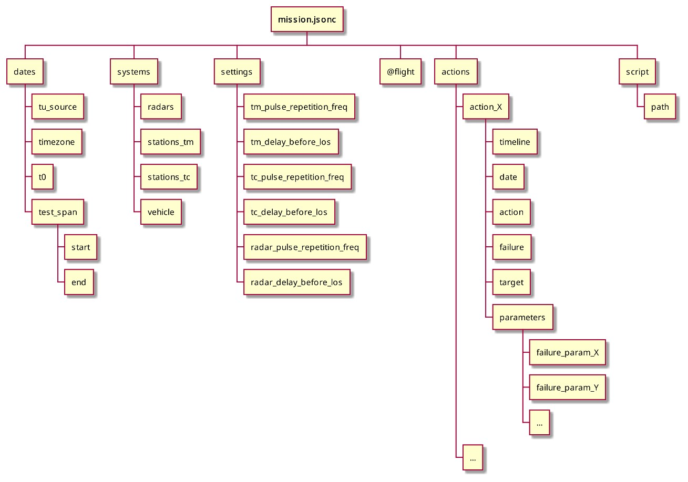
Dénomination |  |  |  | Opt. | Description | Modifiable | Affichable | Dépendance | Paramètres | Fichier
dates |  |  |  |  | Description des dates principales de la mission
 | tu_source |  |  | X | Source du temps TU | OUI | OUI
 | timezone |  |  | X | Timezone à utiliser lorsque la source TU est timezone | OUI | OUI
 | t0 |  |  |  | Date du T0 au format ISO | OUI | OUI | OUI | SG_TPS/enabled | interfaces.jsonc
 | test_span |  |  |  | Description de l’intervalle de temps couvert par l’essai
 |  | start |  |  | Date de début de l’essai au format ISO ou TD (secondes) | OUI | OUI | OUI | SG_TPS/enabled | interfaces.jsonc
 |  | end |  |  | Date de fin de l’essai au format ISO ou TD (secondes) | OUI | OUI
systems |  |  |  |  | Contient la description de chaque système mis en œuvre dans l’essai
 | radars |  |  |  | Liste des descriptions des RADARS (voir §5.4.3.6.1 )
 |  | specification |  |  | Chemin du fichier de description du radar | NON | NON
 |  | loc_replay |  | X | Mécanisme de rejeu de fichiers de capture PCAP pour le lien EIR/LOC
 |  |  | enabled |  | Indique si le rejeu doit être utilisé (true) ou non (false). | OUI | OUI
 |  |  | source |  | Chemin vers le fichier PCAP à jouer. | NON | NON
 |  |  | delay | X | Délai (secondes) à appliquer sur les dates TU des paquets extraits. Défaut = 0.0 seconde. | NON | NON
 | stations_tm |  |  |  | Liste des descriptions des STATIONS TM (voir §5.4.3.6.2 ) | NON | NON
 | stations_tc |  |  |  | Liste des descriptions des STATIONS TC (voir §5.4.3.6.3 ) | NON | NON
 | vehicle |  |  |  | Emplacement de la description du VEHICULE (voir §5.4.3.6.4 ) | NON | NON
settings |  |  |  |  | Contient des paramétrages globaux à la simulation
 | tm_pulse_repetition_freq |  |  | X | Fréquence d’émission des signaux TM (Hz, 10Hz) | NON | NON
 | tm_delay_before_los |  |  | X | Délai avant la détection d’une perte de visibilité TM (s, 0.2s) | NON | NON
 | tc_pulse_repetition_freq |  |  | X | Fréquence d’émission des signaux TC (Hz, 10Hz) | NON | NON
 | tc_delay_before_los |  |  | X | Délai avant la détection d’une perte de visibilité TC (s, 0.2s) | NON | NON
 | radar_pulse_repetition_freq |  |  | X | Fréquence d’émission des signaux radar (Hz, 10Hz) | NON | NON
 | radar_delay_before_los |  |  | X | Délai avant la détection d’une perte de visibilité radar (s, 0.2) | NON | NON
@flight |  |  |  |  | Adresse relative au WORKSPACE vers le fichier décrivant le vol. | NON | NON
actions [ARRAY] |  |  |  | X | Contient une liste d’actions chargées de déclencher des pannes.
 | timeline |  |  |  | Nature de la ligne de temps servant à dater l’événement qui déclenchera l’action (tu ou td) | NON | NON
 | date |  |  |  | Date de l’événement donné en temps TD (secondes) ou en temps TU (date calendaire ISO) | NON | NON
 | action |  |  |  | Indique si l’action démarrage ou s’arrête à cette date (start ou stop) | NON | NON
 | failure |  |  |  | Nom de la panne à déclencher | NON | NON
 | target |  |  |  | Nom du système sur lequel appliquer la panne | NON | NON
 | parameters |  |  |  | Liste des paramètres permettant de configurer la panne. La liste des paramètres est spécifique à la panne spécifiée.
 |  | param_1 |  |  | Clef / valeur d’un paramètre de la panne | NON | NON
 |  | param_2 |  |  | Clef / valeur d’un paramètre de la panne | NON | NON
 |  | … |  |  | … | NON | NON
script |  |  |  |  | Ensemble de propriétés relatives au script de l’essai.
 | path |  |  |  | Adresse relative au WORKPACE vers le fichier scénario de l’essai (script Python). | OUI | OUI

flight.jsonc
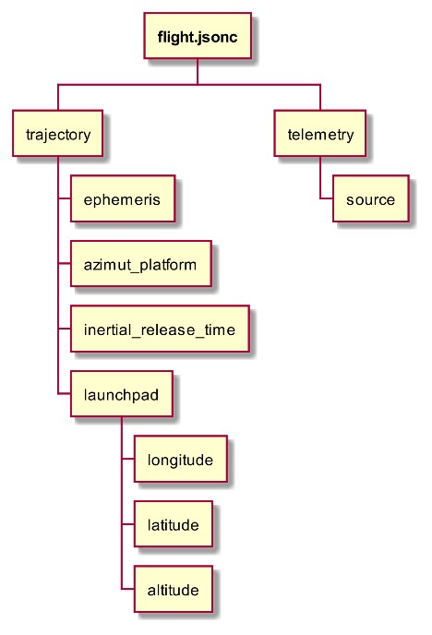
Dénomination |  |  | Opt. | Description | Modifiable | Affichable | Dépendance | Paramètres | Fichier
trajectory |  |  |  | Spécifie le fichier d’éphéméride à utiliser (AES), l’azimut plate-forme du tir et les coordonnées du pas de tir utilisé.
 | ephemeris |  |  | Description du fichier AES.
 |  | path |  | Adresse du fichier AES. | NON | NON
 |  | variant |  | Type d’AES : « VEGAC » | NON | NON
 | azimut_platform |  |  | Valeur de l’azimut plate-forme de la mission (en degrés). | NON | NON
 | inertial_release_time |  |  | Instant de la libération de la centrale inertielle (en seconde temps TD). | NON | NON
 | launchpad |  |  | Coordonnées du pas de tir du lanceur.
 |  | longitude |  | Longitude (degrés, WGS84). | NON | NON
 |  | latitude |  | Latitude (degrés, WGS84). | NON | NON
 |  | altitude |  | Altitude (mètres, WGS84). | NON | NON
telemetry |  |  | X | Contient les paramètres liés à la lecture d’un flux de télémétrie
 | source |  |  | Adresse du fichier de télémétrie (format STM SYNC). | NON | NON

radar_XXX.jsonc
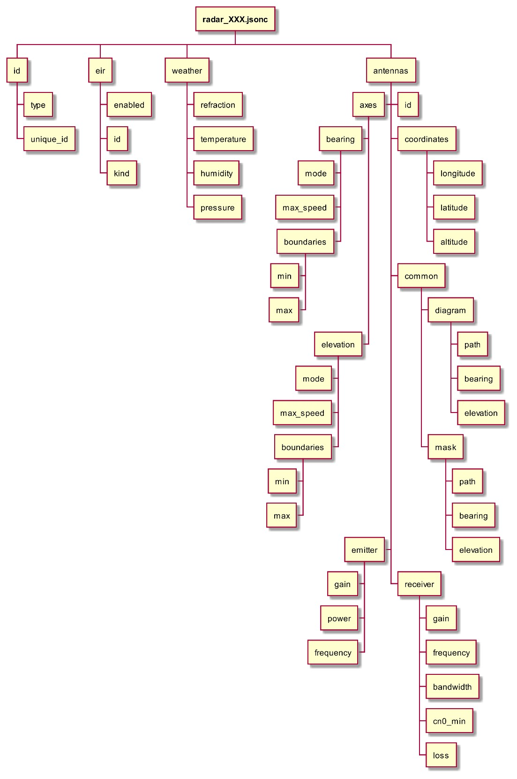
Dénomination |  |  |  | Opt. | Description | Modifiable | Affichable | Dépendance | Paramètres | Fichier
id |  |  |  |  | Identification du système
 | type |  |  |  | RADAR | NON | NON
 | unique_id |  |  |  | Nom du système. | NON | NON
eir |  |  |  | X | Si présent, décrit l’interface EIR à utiliser pour connecter ce RADAR à un logiciel EIR
 | enabled |  |  |  | Indique si la liaison EIR doit être active | OUI | OUI
 | id |  |  |  | ID de l’EIR à utiliser. Cet ID doit correspondre à une interface EIR décrite dans le fichier interfaces.jsonc. | NON | NON | OUI | EIR/interfaces/EIRX | interfaces.jsonc
 | kind |  |  |  | Nature du sous-protocole à mettre en œuvre. Le choix du sous-protocole dépend de la configuration de l’EIR ciblé et du RADAR utilisé. Les choix possibles sont : ▪ « BRx » : le sous-protocole utilisé correspond à un radar de type BRETAGNE ▪ « AMZ » : le sous-protocole utilisé correspond à un radar de type AMAZONIE | NON | NON
weather |  |  |  |  | Caractéristiques météo au niveau de la station
 | refraction |  |  |  | Indique si les effets de réfraction atmosphériques doivent être simulés (true/false) | NON | NON
 | temperature |  |  |  | Température (degrés Celsius) | NON | NON
 | humidity |  |  |  | Humidité (%) | NON | NON
 | pressure |  |  |  | Pression (hPa) | NON | NON
antennas [ARRAY] |  |  |  |  | Liste des antennes disponibles. Attention : Seule la première antenne est simulée.
 | id |  |  |  | Identifiant de l’antenne (= main) | NON | NON
 | axes |  |  |  | propriétés mécaniques des axes en gisement et élévation de l’antenne (voir ci-dessous)
 |  | bearing |  |  | Propriétés de l’axe de gisement
 |  |  | mode | X | Mode d’asservissement (= ideal) | NON | NON
 |  |  | max_speed |  | Vitesse maximum (rad/s) | NON | NON
 |  |  | boundaries | X | Fournit les limites min et max (via les clefs min et max) du mouvement pour cet axe. | NON | NON
 |  | elevation |  |  | Propriétés de l’axe de site
 |  |  | mode | X | Mode d’asservissement (= ideal) | NON | NON
 |  |  | max_speed |  | Vitesse maximum (rad/s) | NON | NON
 |  |  | boundaries | X | Fournit les limites min et max (via les clefs min et max) du mouvement pour cet axe. | NON | NON
 | coordinates |  |  |  | Coordonnées de la station
 |  | longitude |  |  | Longitude (degrés, WGS84). | NON | NON
 |  | latitude |  |  | Latitude (degrés, WGS84). | NON | NON
 |  | altitude |  |  | Altitude (mètres, WGS84). | NON | NON
 | common |  |  |  | Propriétés communes à l’émission et à la réception
 |  | diagram |  |  | Propriétés du diagramme d’antenne
 |  |  | path |  | Chemin vers le fichier décrivant le diagramme. | NON | NON
 |  |  | bearing |  | Décalage à appliquer sur le gisement | NON | NON
 |  |  | elevation |  | Décalage à appliquer sur l’élévation | NON | NON
 |  | mask |  |  | Propriétés du masque station.
 |  |  | path |  | Chemin vers le fichier décrivant le masque. | NON | NON
 |  |  | bearing |  | Décalage à appliquer sur le gisement | NON | NON
 |  |  | elevation |  | Décalage à appliquer sur l’élévation | NON | NON
 | emitter |  |  |  | Propriétés de l’émetteur
 |  | gain |  |  | Gain (dB) | NON | NON
 |  | power |  |  | Puissance d’émission (Watt) | NON | NON
 |  | frequency |  |  | Fréquence d’émission (Hz) | NON | NON
 | receiver |  |  |  | Propriétés du récepteur
 |  | gain |  |  | Gain (dB) | NON | NON
 |  | frequency |  |  | Fréquence de réception (Hz) | NON | NON
 |  | bandwidth |  |  | Bande passante (Hz) | NON | NON
 |  | cn0_min |  |  | C/N0 minimum pour réception (dB.Hz) | NON | NON
 |  | loss |  |  | Bruits (dBW) | NON | NON
 |  | angle_3db |  |  | Angle à 3dB de perte. | NON | NON

stationTM_XXX.jsonc
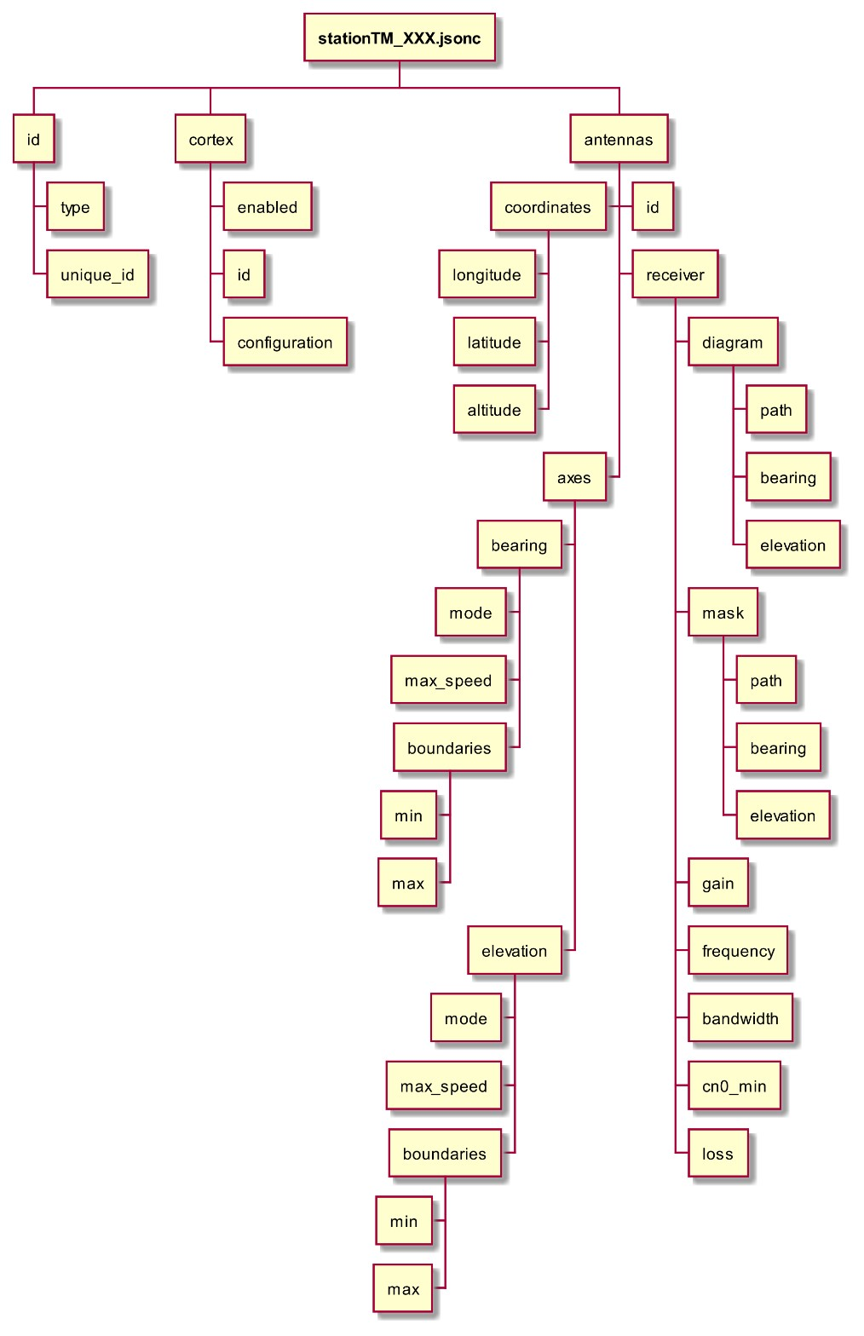
Dénomination |  |  |  |  |  |  | Opt. | Description | Modifiable | Affichable | Dépendance | Paramètres | Fichier
id |  |  |  |  |  |  |  | Identification du système
 | type |  |  |  |  |  |  | STATION_TM | NON | NON
 | unique_id |  |  |  |  |  |  | Nom du système. | NON | NON
cortex |  |  |  |  |  |  | X | Si présent, décrit l’interface CORTEX à utiliser pour connecter cette STATION TM à une instance de SETTERS STATION.
 | enabled |  |  |  |  |  |  | Indique si les liens CORTEX doivent être actives | OUI | OUI
 | id |  |  |  |  |  |  | ID de l’interface CORTEX à utiliser. Cet ID doit correspondre à une interface CORTEX décrite dans le fichier interfaces.jsonc. | NON | NON | OUI | CORTEX/interfaces/CORTEX_XXX | interfaces.jsonc
 | configuration |  |  |  |  |  |  | Configuration de l’interface CORTEX
 |  | boot_config |  |  |  |  |  | Adresse du fichier TABLES (format JSON) à charger à l’initialisation. Certaines propriétés sont ensuite définies explicitement dans la configuration (voir ci-après).
 |  | model |  |  |  |  |  | Modèle de l’équipement (exemple : S120513) | NON | NON
 |  | shared_configs |  |  |  |  |  | Liste de configurations partagées pour les systèmes AGC et IFR.
 |  |  | ifr |  |  |  |  | Liste des configurations partagées pour les IFR
 |  |  |  | ifr_X |  |  |  | Exemple d’une configuration d’un IFR dénommée « ifr_X »
 |  |  |  |  | bandwidth_filter |  |  | Fréquence initiale de filtrage pour l’IFR (en Hz). Les valeurs possibles sont : 5, 10, 15, 30, 50, 100, 150, 300, 500 kHz et 1, 1.5, 3, 5, 10, 13 MHz. | NON | NON
 |  |  |  |  | channel_A |  |  | Propriétés du canal A de l’IFR
 |  |  |  |  |  | input |  | Nom du flux RF à connecter en entrée de ce canal. Le format doit être « rfx » (par exemple « rf1 », « rf2 », etc.). | NON | NON
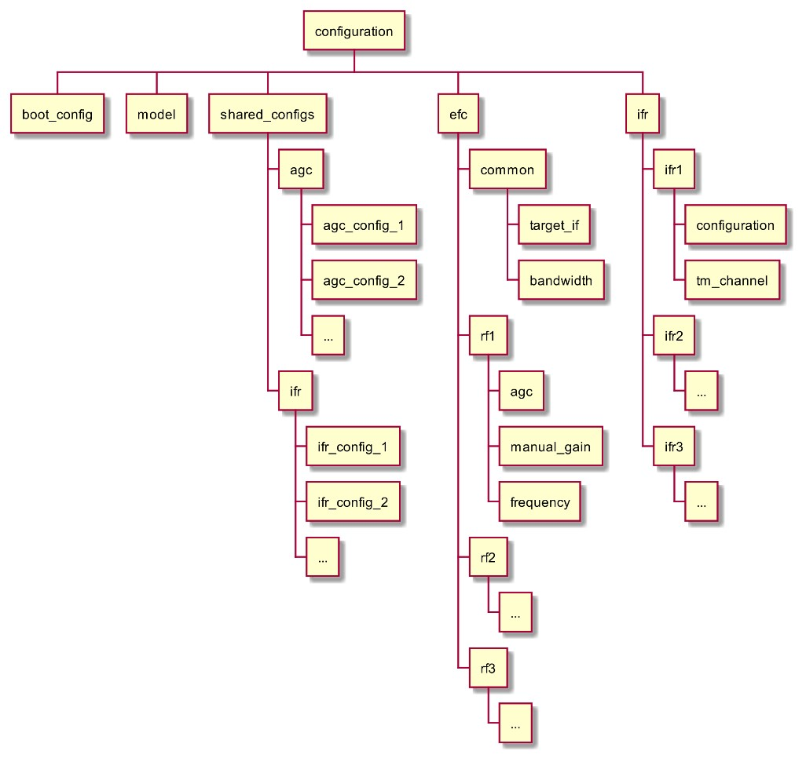
 |  |  |  |  |  | frequency |  | Fréquence intermédiaire initiale (en Hz) | NON | NON
 |  |  |  |  | channel_B |  |  | Propriétés du canal B de l’IFR
 |  |  |  |  |  | input |  | Nom du flux RF à connecter en entrée de ce canal. Le format doit être « rfx » (par exemple « rf1 », « rf2 », etc.). | NON | NON
 |  |  |  |  |  | frequency |  | Fréquence intermédiaire initiale (en Hz) | NON | NON
 |  |  |  |  | polarization_combining |  |  | Configuration de la DCU en polarité
 |  |  |  |  |  | available |  | Indique si cette DCU est disponible | NON | NON
 |  |  |  |  |  | activated |  | Indique si cette DCU est initialement activée | NON | NON
 |  |  |  |  | frequency_combining |  |  | Configuration de la DCU en fréquence
 |  |  |  |  |  | available |  | Indique si cette DCU est disponible | NON | NON
 |  |  |  |  |  | activated |  | Indique si cette DCU est initialement activée | NON | NON
 |  |  | agc |  |  |  |  | Liste des configurations partagées pour les AGC
 |  |  |  | agc_X |  |  |  | Exemple d’une configuration d’un AGC dénommée « agc_X »
 |  |  |  |  | available |  |  | Indique si l’AGC est disponible dans l’équipement | NON | NON
 |  |  |  |  | activated |  |  | Indique si l’AGC est initialement activée | NON | NON
 |  |  |  |  | range |  |  | Indique le range de l’AGC, en dB (par exemple [-100, 15]) | NON | NON
 |  |  |  |  | target |  |  | Indique la cible visée par l’AGC (en dB) | NON | NON
 |  |  |  |  | time_constant |  |  | Indique la constante de temps de l’AGC (en secondes) | NON | NON
 |  | efc |  |  |  |  |  | Définition et configuration des liens downlinks (RF) et des EFC associés
 |  |  | common |  |  |  |  | Propriétés communes à tous les EFC
 |  |  |  | target_if |  |  |  | Fréquence intermédiaire ciblée (70Mhz) | NON | NON
 |  |  |  | bandwidth |  |  |  | Bande passante des EFC (90Mhz) | NON | NON
 |  |  | rf1 |  |  |  |  | Propriété du lien downlink RF1 et de l’EFC associé
 |  |  |  | agc |  |  |  | Nom de la configuration pour l’AGC de ce lien | NON | NON
 |  |  |  | manual_gain |  |  |  | Valeur initiale du gain manuel (en dB) | NON | NON
 |  |  |  | frequency |  |  |  | Fréquence initiale devant être ramenée à la fréquence IF (en Hz) | NON | NON
 |  |  | rf2 |  |  |  |  | Idem que rf1, mais pour le lien downlink RF2
 |  |  | rf3 |  |  |  |  | Idem que rf1, mais pour le lien downlink RF3
 |  | ifr |  |  |  |  |  | Définition et configuration des IF Receivers
 |  |  | ifr1 |  |  |  |  | Configuration du IFR 1
 |  |  |  | configuration |  |  |  | Nom de la configuration partagée à appliquer pour cet IFR | NON | NON
 |  |  |  | tm_channel |  |  |  | Nom du canal TMU en sortie (A-Z) | NON | NON
 |  |  | ifr2 |  |  |  |  | Voir IFR1
 |  |  | ifr3 |  |  |  |  | Voir IFR1
 |  |  | ifr4 |  |  |  |  | Voir IFR1
 |  |  | ifr5 |  |  |  |  | Voir IFR1
antennas [ARRAY] |  |  |  |  |  |  |  | Liste des antennes disponibles. Attention : Seule la première antenne est simulée.
 | id |  |  |  |  |  |  | identifiant de l’antenne (= main) | NON | NON
 | axes |  |  |  |  |  |  | propriétés mécaniques des axes en gisement et élévation de l’antenne (voir ci-dessous)
 |  | bearing |  |  |  |  |  | Propriétés de l’axe de gisement
 |  |  | mode |  |  |  | X | Mode d’asservissement (= ideal) | NON | NON
 |  |  | max_speed |  |  |  |  | Vitesse maximum (rad/s) | NON | NON
 |  |  | boundaries |  |  |  | X | Fournit les limites min et max (via les clefs min et max) du mouvement pour cet axe. | NON | NON
 |  | elevation |  |  |  |  |  | Propriétés de l’axe de site
 |  |  | mode |  |  |  | X | Mode d’asservissement (= ideal) | NON | NON
 |  |  | max_speed |  |  |  |  | Vitesse maximum (rad/s) | NON | NON
 |  |  | boundaries |  |  |  | X | Fournit les limites min et max (via les clefs min et max) du mouvement pour cet axe. | NON | NON
 | coordinates |  |  |  |  |  |  | Coordonnées de la station
 |  | longitude |  |  |  |  |  | Longitude (degrés, WGS84). | NON | NON
 |  | latitude |  |  |  |  |  | Latitude (degrés, WGS84). | NON | NON
 |  | altitude |  |  |  |  |  | Altitude (mètres, WGS84). | NON | NON
 | receiver |  |  |  |  |  |  | Propriétés du récepteur
 |  | diagram |  |  |  |  |  | Propriétés du diagramme d’antenne
 |  |  | path |  |  |  |  | Chemin vers le fichier décrivant le diagramme. | NON | NON
 |  |  | bearing |  |  |  |  | Décalage à appliquer sur le gisement | NON | NON
 |  |  | elevation |  |  |  |  | Décalage à appliquer sur l’élévation | NON | NON
 |  |  | mask |  |  |  |  | Propriétés du masque station.
 |  |  |  | path |  |  |  | Chemin vers le fichier décrivant le masque. | NON | NON
 |  |  |  | bearing |  |  |  | Décalage à appliquer sur le gisement | NON | NON
 |  |  |  | elevation |  |  |  | Décalage à appliquer sur l’élévation | NON | NON
 |  |  | gain |  |  |  |  | Gain (dB) | NON | NON
 |  |  | frequency |  |  |  |  | Fréquence de réception (Hz) | NON | NON
 |  |  | bandwidth |  |  |  |  | Bande passante (Hz) | NON | NON
 |  |  | cn0_min |  |  |  |  | C/N0 minimum pour réception (dB.Hz) | NON | NON
 |  |  | loss |  |  |  |  | Bruits (dBW) | NON | NON
 |  |  | angle_3db |  |  |  |  | Angle à 3dB de perte. | NON | NON

stationTC_XXX.jsonc
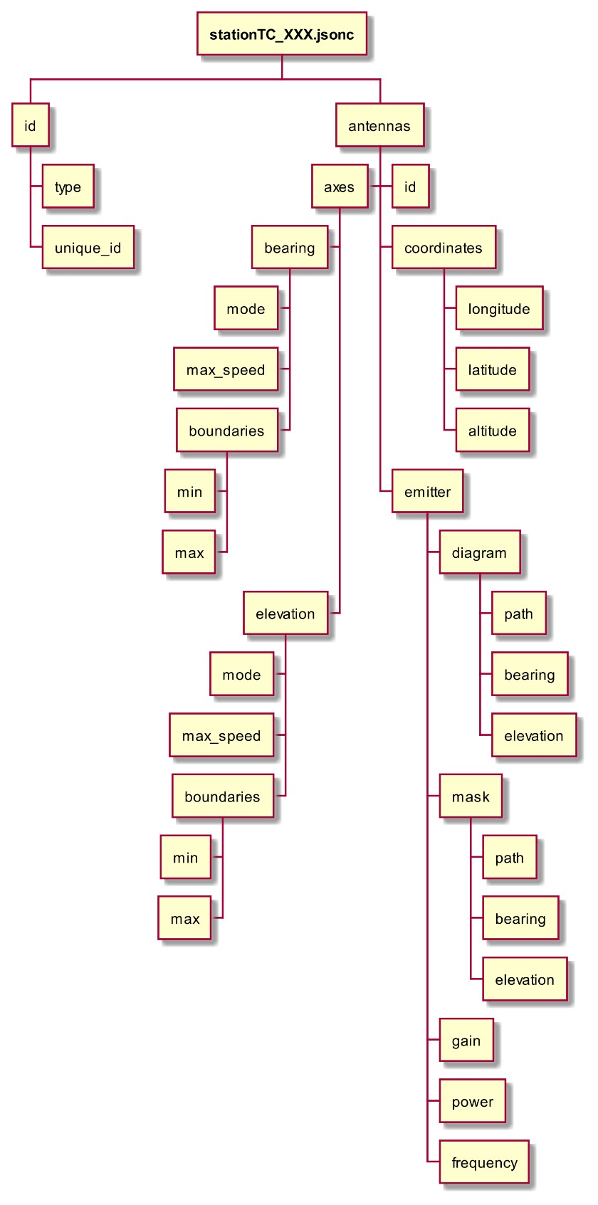
Dénomination |  |  |  | Opt. | Description | Modifiable | Affichable | Dépendance | Paramètres | Fichier
id |  |  |  |  | Identification du système
 | type |  |  |  | STATION_TC | NON | NON
 | unique_id |  |  |  | Nom du système. | NON | NON
antennas [ARRAY] |  |  |  |  | Liste des antennes disponibles. Attention : Seule la première antenne est simulée.
 | id |  |  |  | identifiant de l’antenne (= main) | NON | NON
 | axes |  |  |  | propriétés mécaniques des axes en gisement et élévation de l’antenne (voir ci-dessous)
 |  | bearing |  |  | Propriétés de l’axe de gisement
 |  |  | mode | X | Mode d’asservissement (= ideal) | NON | NON
 |  |  | max_speed |  | Vitesse maximum (rad/s) | NON | NON
 |  |  | boundaries | X | Fournit les limites min et max (via les clefs min et max) du mouvement pour cet axe. | NON | NON
 |  | elevation |  |  | Propriétés de l’axe de site
 |  |  | mode | X | Mode d’asservissement (= ideal) | NON | NON
 |  |  | max_speed |  | Vitesse maximum (rad/s) | NON | NON
 |  |  | boundaries | X | Fournit les limites min et max (via les clefs min et max) du mouvement pour cet axe. | NON | NON
 | coordinates |  |  |  | Coordonnées de la station
 |  | longitude |  |  | Longitude (degrés, WGS84). | NON | NON
 |  | latitude |  |  | Latitude (degrés, WGS84). | NON | NON
 |  | altitude |  |  | Altitude (mètres, WGS84). | NON | NON
 | emitter |  |  |  | Propriétés de l’émetteur
 |  | diagram |  |  | Propriétés du diagramme d’antenne
 |  |  | path |  | Chemin vers le fichier décrivant le diagramme. | NON | NON
 |  |  | bearing |  | Décalage à appliquer sur le gisement | NON | NON
 |  |  | elevation |  | Décalage à appliquer sur l’élévation | NON | NON
 |  | mask |  |  | Propriétés du masque station.
 |  |  | path |  | Chemin vers le fichier décrivant le masque. | NON | NON
 |  |  | bearing |  | Décalage à appliquer sur le gisement | NON | NON
 |  |  | elevation |  | Décalage à appliquer sur l’élévation | NON | NON
 |  | gain |  |  | Gain (dB) | NON | NON
 |  | power |  |  | Puissance d’émission (Watt) | NON | NON
 |  | frequency |  |  | Fréquence d’émission (Hz) | NON | NON

vehicles.jsonc
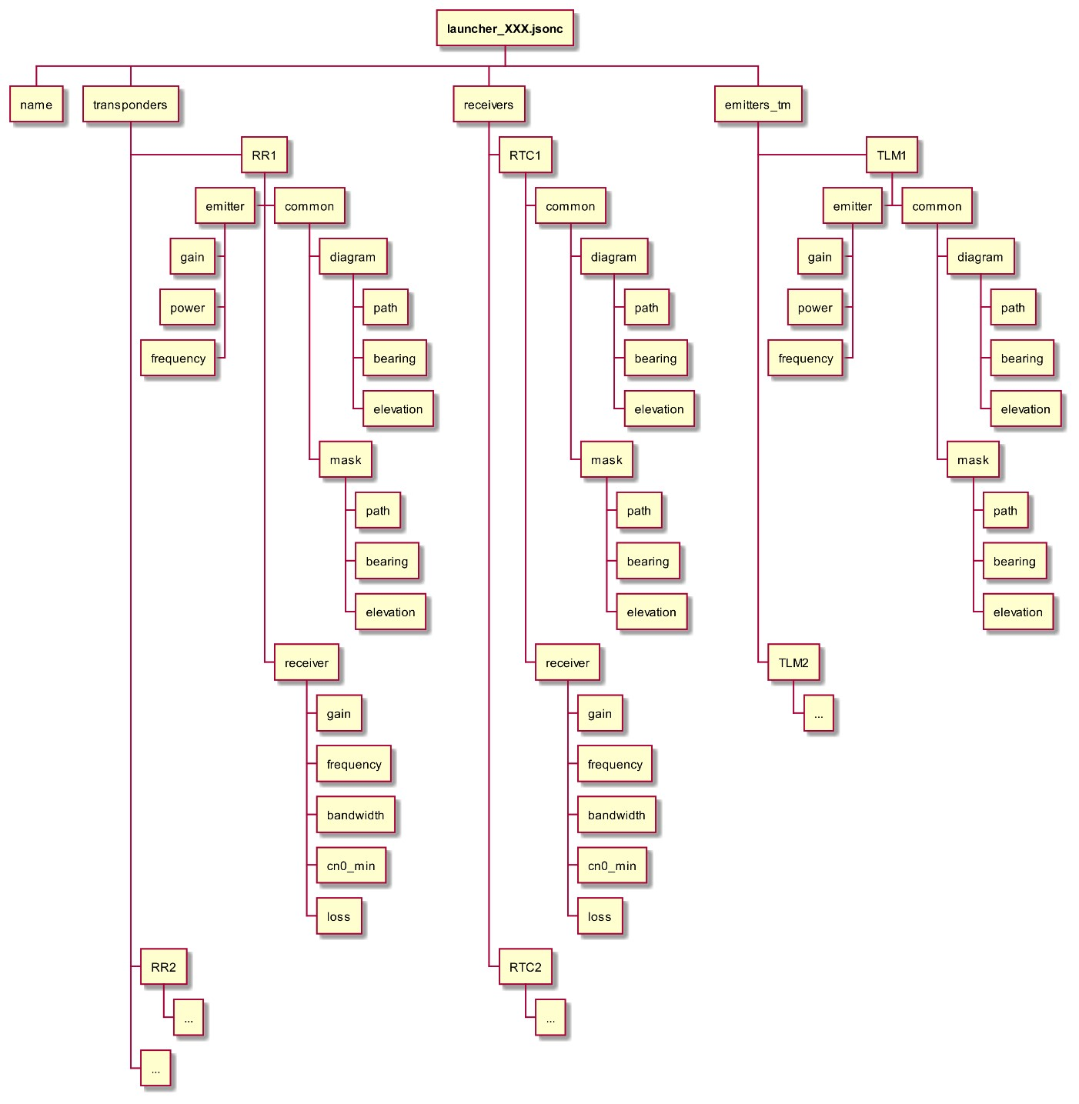
Dénomination |  |  |  |  | Opt. | Description | Modifiable | Affichable | Dépendance | Paramètres | Fichier
measurements |  |  |  |  |  | Mensuration du lanceur
 | radius |  |  |  |  | Rayon du lanceur (en mètres) | NON | NON
 | length |  |  |  |  | Hauteur du lanceur (en mètres) | NON | NON
IMU |  |  |  |  |  | Nombre d’équipements IMU | NON | NON
GNSS |  |  |  |  | X | Nombre d’équipements GNSS (par défaut 1) | NON | NON
transponders |  |  |  |  |  | Description des propriétés des répondeurs radars RR1 et RR2
 | RR1 |  |  |  |  | Propriétés de RR1
 |  | common |  |  |  | Propriétés communes à l’émission et à la réception
 |  |  | diagram |  |  | Propriétés du diagramme d’antenne
 |  |  |  | path |  | Chemin vers le fichier décrivant le diagramme d’antenne | NON | NON
 |  |  |  | bearing |  | Décalage à appliquer sur le gisement
 |  |  |  | elevation |  | Décalage à appliquer sur l’élévation | NON | NON
 |  |  | mask |  |  | Propriétés du masque station.
 |  |  |  | path |  | Chemin vers le fichier décrivant le masque. | NON | NON
 |  |  |  | bearing |  | Décalage à appliquer sur le gisement | NON | NON
 |  |  |  | elevation |  | Décalage à appliquer sur l’élévation | NON | NON
 |  |  | emitter |  |  | Propriétés de l’émetteur
 |  |  |  | gain |  | Gain (dB) | NON | NON
 |  |  |  | power |  | Puissance d’émission (Watt) | NON | NON
 |  |  |  | frequency |  | Fréquence d’émission (Hz) | NON | NON
 |  |  | receiver |  |  | Propriétés du récepteur
 |  |  |  | gain |  | Gain (dB) | NON | NON
 |  |  |  | frequency |  | Fréquence de réception (Hz) | NON | NON
 |  |  |  | bandwidth |  | Bande passante (Hz) | NON | NON
 |  |  |  | cn0_min |  | C/N0 minimum pour réception (dB.Hz) | NON | NON
 |  |  |  | loss |  | Bruits (dBW) | NON | NON
 | RRx |  |  |  |  | Similaire à transponders/RR1 … x entier naturel
 |  | …
receivers_tc
 | RTC1
 |  | common |  |  |  | Similaire à transponders/RR1/common | NON | NON
 |  | receiver |  |  |  | Similaire à transponders/RR1/receiver | NON | NON
 | RTCx |  |  |  |  | Similaire à receivers_tcs/RTC1 … x entier naturel
 |  | …
emitters_tm
 | TLM1
 |  | common |  |  |  | Similaire à transponders/RR1/common | NON | NON
 |  | emitter |  |  |  | Similaire à transponders/RR1/emitter | NON | NON
 | TLMx |  |  |  |  | … x entier naturel

